Sheet1
Thời gian (ms)

 | Test 1 |  |  |  |  |  | Test 2
 |  | 4L | 6L | 8L |  |  |  | 4L | 6L | 8L
 | L1 | 0.3576 | 0.3579 | 0.3525 |  |  | L1 | 0.3539 | 0.3132 | 0.3686
 | L2 | 0.3402 | 0.3453 | 0.3404 |  |  | L2 | 0.316 | 0.3221 | 0.3117
 | L3 | 0.3443 | 0.3636 | 0.3351 |  |  | L3 | 0.3404 | 0.3196 | 0.3132
 | TB | 0.3474 | 0.3556 | 0.3427 |  |  | TB | 0.3368 | 0.3183 | 0.3312

 | Energy | 4L | 6L | 8L |  |  | Energy | 4L | 6L | 8L
 | Time | 0.3474 | 0.3556 | 0.3427 |  |  | Time | 0.3368 | 0.3183 | 0.3312

 | Test 3 |  |  |  |  |  | Test 4
 |  | 4L | 6L | 8L |  |  |  | 4L | 6L | 8L
 | L1 | 0.3387 | 0.3443 | 0.3158 |  |  | L1 | 0.3342 | 0.3123 | 0.3425
 | L2 | 0.3228 | 0.3711 | 0.3545 |  |  | L2 | 0.3636 | 0.3267 | 0.3535
 | L3 | 0.3937 | 0.3409 | 0.3431 |  |  | L3 | 0.3499 | 0.3241 | 0.365
 | TB | 0.3517 | 0.3521 | 0.3378 |  |  | TB | 0.3492 | 0.321 | 0.3537

 | Energy | 4L | 6L | 8L |  |  | Energy | 4L | 6L | 8L
 | Time | 0.3517 | 0.3521 | 0.3378 |  |  | Time | 0.3492 | 0.321 | 0.3537

 | Test 5
 |  | 4L | 6L | 8L
 | L1 | 0.331 | 0.3384 | 0.3695
 | L2 | 0.3389 | 0.3256 | 0.3095
 | L3 | 0.3398 | 0.3114 | 0.3163
 | TB | 0.3366 | 0.3251 | 0.3318

 | Energy | 4L | 6L | 8L
 | Time | 0.3366 | 0.3251 | 0.3318

 | So sánh giữa OnlinePDFS, OnlineCPPALG và Log-approx. algo

 | Test | 1 | 2 | 3 | 4 | 5
 | Time | 0.349 | 0.329 | 0.347 | 0.341 | 0.331
Time(ms)
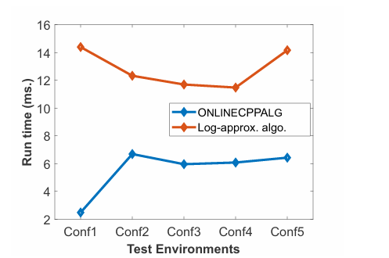

Kết luận
 | Thuật toán OnlinePDFS có chi phí thời gian tối ưu hơn (xét trong 5 môi trường 8x8)

So sánh tổng số đường đi (số lần ghé thăm S)

 |  | Test 1 | Test 2 | Test 3 | Test 4 | Test 5
 | 4L | 7 | 5 | 5 | 6 | 4
 | 6L | 4 | 3 | 3 | 3 | 3
 | 8L | 3 | 2 | 2 | 3 | 2

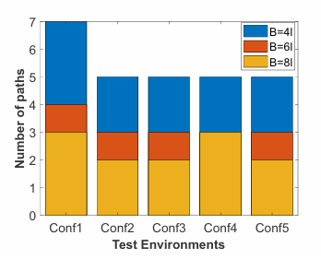
 | So sánh giữa OnlinePDFS và OnlineCPPALG
Số lần quay về S

Kết luận
 | Trung bình , robot đã ghé thăm S nhiều hơn 2.30 lần với B=4L so với B=8L
 | Số lần ghé thăm S giữa OnlinePDFS và OnlineCPPALG giống nhau

So sánh độ dài đường đi (m)

 |  | Test 1 | Test 2 | Test 3 | Test 4 | Test 5
 | 4L | 206 | 142 | 142 | 190 | 122
 | 6L | 158 | 110 | 130 | 134 | 114
 | 8L | 142 | 102 | 126 | 142 | 114
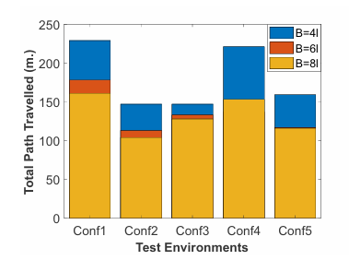
 | So sánh giữa OnlinePDFS và OnlineCPPALG
Độ dài đường đi

 | So sánh giữa OnlinePDFS, OnlineCPPALG và Log-approx. algo

Độ dài đường đi
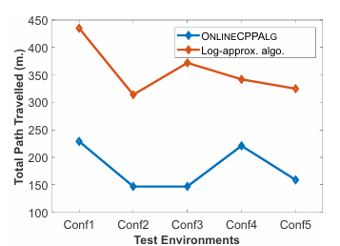

Kết luận
 | Thuật toán OnlinePDFS có độ dài đường đi tối ưu hơn

